Plast - Dashboard
Plast Dash-board for Fyll inn

FutureBuilt Plast
 | FB Plast |  | Figur |  | Fyll inn
2025 | 0.0 | 2025 | 0.0 | Fyll inn | 0.0
2026 | 0.0 | 2026 | 0.0
2027 | 0.0 | 2027 | 0.0
2028 | 0.0 | 2028 | 0.0
2029 | 0.0 | 2029 | 0.0
2030 | 0.0 | 2030 | 0.0
2031 | 0.0 | 2031 | 0.0
2032 | 0.0 | 2032 | 0.0
2033 | 0.0 | 2033 | 0.0
2034 | 0.0 | 2034 | 0.0
2035 | 0.0 | 2035 | 0.0
2036 | 0.0 | 2036 | 0.0
2037 | 0.0 | 2037 | 0.0
2038 | 0.0 | 2038 | 0.0
2039 | 0.0 | 2039 | 0.0
2040 | 0.0 | 2040 | 0.0
2041 | 0.0 | 2041 | 0.0
2042 | 0.0 | 2042 | 0.0
2043 | 0.0 | 2043 | 0.0
2044 | 0.0 | 2044 | 0.0
2045 | 0.0 | 2045 | 0.0
2046 | 0.0 | 2046 | 0.0
2047 | 0.0 | 2047 | 0.0
2048 | 0.0 | 2048 | 0.0
2049 | 0.0 | 2049 | 0.0
2050 | 0.0 | 2050 | 0.0
2051 | 0.0 | 2051 | 0.0
2052 | 0.0 | 2052 | 0.0
2053 | 0.0 | 2053 | 0.0
2054 | 0.0 | 2054 | 0.0
2055 | 0.0 | 2055 | 0.0
 |  |  |  |  |  |  |  |  |  | Veiledning:
 | Hovedresultat |  |  |  |  |  |  |  |  | Dobbelklikk på Y-aksen i figuren for å endre aksehøyde.
 |  |  |  |  |  |  |  |  |  | Aksehøyden skal være lik som referanseverdien du har valgt i "Om verktøyet"
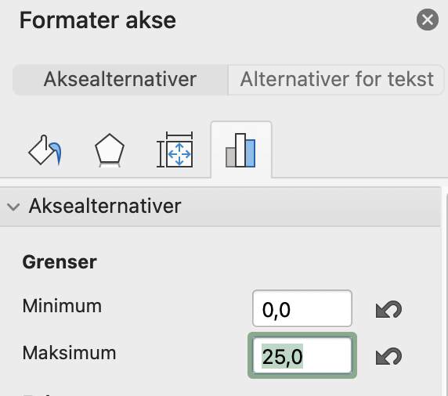
 | REGISTRER ALL PLASTEN | #VALUE!
 | FRI FOR MILJØGIFTER | #VALUE!

 | Valgfritt resultat
 | AVVERGET PLAST | #VALUE!
 | SIRKULÆR OPPSTRØMS | #VALUE!
 | SIRKULÆR NEDSTRØMS | #VALUE!

 | Resultater oppsummert |  |  |  |  | Ti største plastmengder

 |  | Totalt antall kg plast |  | Totalt antall kg plast pr m2 |  | 1 | Eksempel: Papptekking yttertak | 2,000 | kg
 | I bygget | 0 | kg | #VALUE! | kg/m2 | 2 | Eksempel: EPS isolasjon | 1,500 | kg
 | På byggeplass | 0 | kg | #VALUE! | kg/m2 | 3 | Eksempel: Steinull | 1,000 | kg
 | Totalt | 0 | kg | #VALUE! | kg/m2 | 4 | Eksempel: Sparkel | 800 | kg
 |  | Totalt antall kg plast |  | Totalt antall kg plast pr m2 |  | 5 | Eksempel: Akrylmaling | 500 | kg
 | Avverget plast | 0 | kg | #VALUE! | kg/m2 | 6 | Eksempel: Plastsperrer | 500 | kg
 | Sirkulær plast oppstrøms | 0 | kg | #VALUE! | kg/m2 | 7 |  |  | kg
 | Ikke-sirkulær plast oppstrøms | 0 | kg | #VALUE! | kg/m2 | 8 |  |  | kg
 | Sirkulær plast nedstrøms | 0 | kg | #VALUE! | kg/m2 | 9 |  |  | kg
 | Ikke-sirkulær plast nedstrøms | 0 | kg | #VALUE! | kg/m2 | 10 |  |  | kg
 | Fri for miljøgifter | 0 | kg | #VALUE! | kg/m2 | Tabellen fylles ikke inn automatisk, gjør manuell beregning
 | Ikke fri for miljøgifter | 0 | kg | #VALUE! | kg/m2 | Erstatt eksempeldata

 | Topp ti plast-tiltak

 | Bygning | 1. Beskriv | Utdyp
 | Bygning | 2. Beskriv | Utdyp
 | Bygning | 3. Beskriv | Utdyp
 | Bygning | 4. Beskriv | Utdyp
 | Bygning | 5. Beskriv | Utdyp
 | Byggeplass | 6. Beskriv | Utdyp
 | Byggeplass | 7. Beskriv | Utdyp
 | Byggeplass | 8. Beskriv | Utdyp
 | Byggeplass | 9. Beskriv | Utdyp
 | Byggeplass | 10. Beskriv | Utdyp

 | Valgfri: Effektive erstatningsprodukter

 | Avverget plast | Erstatningsprodukter
 | Eks: EPS (100% plast) | Eks: Steinull (3 % plast) |  | 6,500 | kg |  | Forklaring: Ved å erstatte produktene i kollonnen Avverget Plast med produktet i kollonnen Erstatningsprodukter spares X antall kg plast.
 | Eks: Sparkel avrettningsmasse (5% plast) | Eks: Sand sparkel (0,5% plast) |  | 500 | kg
 | Eks: Sparkelmasse (15 % plast) | Eks: Sparkelmasse i remser (3 % plast) |  | 100 | kg
 | Eks: Akrymaling (50 % plast) | Eks: Osmo hardvoksolje |  | 300 | kg
 | Eks: Akrymaling (50 % plast) | Eks: Silikamaling |  | 100 | kg |  | Eksempel: På Nedre Sem låve erstattet man EPS med 100 % plastinnhold med Steinull med 3 %. Dette grepet sparte prosjektet for omlag 6 500 kg plast.
 |  |  |  |  | kg
 |  |  |  |  | kg
 |  |  |  |  | kg
 |  |  |  |  | kg
 |  |  |  |  | kg
 |  |  |  |  | kg
 |  |  |  |  | kg
 | Tabellen fylles ikke inn automatisk, gjør manuell beregning om du har registrert avverget plast.
 | Erstatt eksempeldata

Figurer
Figurene er laget med Pivot-tabeller
Marker tabell og trykk Oppdater for å få ut resultater
Lag egne figurer ved behov.

Plastmengde per bygningsdel

 | Plassering av plasten i prosjektet

 | Radetiketter | Summer av Plast-Vekt (kg)
 | Velg bygningsdel | 0
 | Totalsum | 0

Sirkulære tiltak
 | Sirkulære tiltak

 | Radetiketter | Summer av Plast-Vekt (kg)
 | Gjenvunnet | 0
 | Ny biobasert | 0
 | Ny fossil | 0
 | Ombrukt | 0
 | Overskudd | 0
 | Bevart | 0
 | Velg | 0
 | Totalsum | 0

Lister
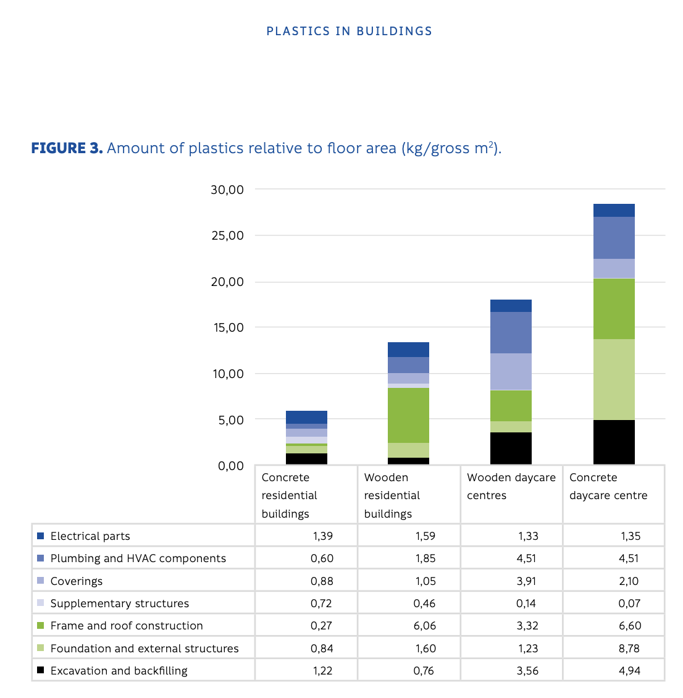
Her vises nedtrekksmenyene i plastverktøyet |  |  | Produksjon av figur |  |  |  | Plast på byggeplassen: Data og beregning for referanse |  |  |  |  |  | Underlag plastmengder i bygget
Nedtrekksmenyer på byggeplass | Nedtrekksmenyer på bygning
 |  |  | Produktjson av plastfigur
Plastfunksjon på byggeplassen | Bygningsdeler |  |  |  |  |  | Tabellen under viser oversikt fra SSB 2023-tall for avfallsmengdene fra byggaktiviteter i Norge. |  |  |  |  |  |  |  | Tabell 1: Referansetall for plastmengder i bygg.
Velg | Velg bygningsdel | Hvor er plasten avverget |  |  |  |  |  |  |  |  |  | Tabellen viser avfallsmengder fra BREEAM V6.1
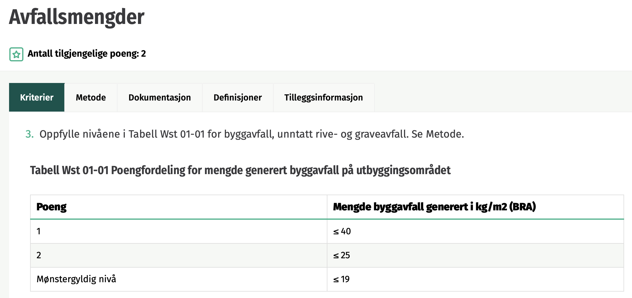
Embalasje | 20 Bygning, generelt | Byggeplass | Stigningstall 1: | #VALUE! |  |  | Kilde: https://www.ssb.no/statbank/table/09247 |  |  |  |  |  |  |  | Bygningen | Kilde Bygning
Isolasjon | 21 Grunn og fundamenter | Bygning |  |  |  |  | Avfallsmengde |  |  |  |  |  | Boligblokk | Betong | 5.91 | Kilde: Finsk studie, Plastic in Buildings
Rør, ledninger, kanaler (midlertidig) | 22 Bæresystemer |  |  | Prosent |  |  | 2023 |  |  |  |  |  | Boligblokk | Tre | 13.40 | Kilde: Finsk studie, Plastic in Buildings
Produkter | 23 Yttervegger |  |  | Dagens praksis 2020 | FB Plast | Figur |  | Byggeaktivitet i alt | Nybygging | Rehabilitering | Riving |  | Barnehage | Tre | 18.01 | Kilde: Finsk studie, Plastic in Buildings
Beskyttelsesmaterialer | 24 Innervegger | Status | 2025 | #VALUE! | #VALUE! | #VALUE! | Materialtyper i alt | 1792794 | 617339 | 482367 | 693089 |  | Barnehage | Betong | 28.36 | Kilde: Finsk studie, Plastic in Buildings
Annet | 25 Dekker | Under vurdering | 2026 | #VALUE! | #VALUE! | #VALUE! | Treavfall | 232283 | 105292 | 78274 | 48717 |  | Omsorgsbolig | Tre | 10.29 | *Nedre Sem Låve
 | 26 Yttertak | Konsept utgår | 2027 | #VALUE! | #VALUE! | #VALUE! | Papir og papp | 20513 | 13396 | 5709 | 1407
 | 27 Fast inventar | Vedtatt | 2028 | #VALUE! | #VALUE! | #VALUE! | Plast | 10440 | 6610 | 3154 | 676
Opphav | 28 Trapper, balkonger, m.m. |  | 2029 | #VALUE! | #VALUE! | #VALUE! | Glass | 9930 | 3541 | 5057 | 1331 |  | Tabellen er en oppsummering fra hovedresultatene i den finske studien + referansebygget til Nedre Sem Låve
Velg | 29 Andre bygningsmessige deler |  | 2030 | #VALUE! | #VALUE! | #VALUE! | Metall | 95919 | 23468 | 30218 | 42233
Ny fossil | 30 Generelt vedr. VVS-installasjoner | Datakilde | 2031 | #VALUE! | #VALUE! | #VALUE! | Gips | 71895 | 44205 | 22396 | 5294
Ny biobasert | 31 Sanitær | EPD | 2032 | #VALUE! | #VALUE! | #VALUE! | EE-avfall | 8399 | 1353 | 3580 | 3467
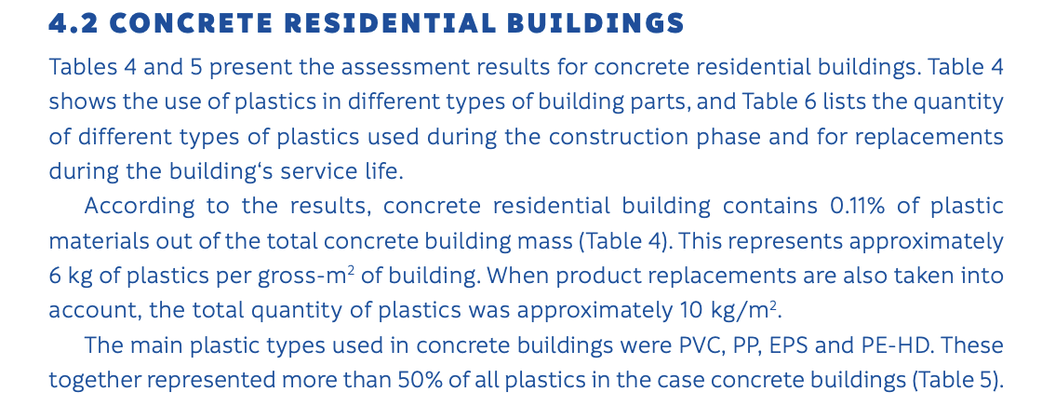
Gjenvunnet | 32 Varme | Manuell registrering | 2033 | #VALUE! | #VALUE! | #VALUE! | Farlig avfall | 61779 | 10028 | 45342 | 6409
Overskudd | 33 Brannslokking | Klimagassregnskap (fossilandel) | 2034 | #VALUE! | #VALUE! | #VALUE! | Farlig avfall. Oljeforurenset masse | 4677 | 977 | 3527 | 173
Ombrukt | 34 Gassog trykkluft |  | 2035 | #VALUE! | #VALUE! | #VALUE! | Farlig avfall. PCB- og PCT-holdig avfall | 611 | 0 | 446 | 165
Bevart | 35 Prosesskjøling |  | 2036 | #VALUE! | #VALUE! | #VALUE! | Farlig avfall. Impregnert trevirke | 25903 | 0 | 24905 | 998
 | 36 Luftbehandling |  | 2037 | #VALUE! | #VALUE! | #VALUE! | Farlig avfall. Slagg, støv, flygeaske, katalysatorer, blåsesand m.m. | 7495 | 6368 | 906 | 220
 | 37 Komfortkjøling |  | 2038 | #VALUE! | #VALUE! | #VALUE! | Farlig avfall. Asbest | 8816 | 0 | 5830 | 2986
 | 38 Vannbehandling | Opphav | 2039 | #VALUE! | #VALUE! | #VALUE! | Farlig avfall. Spillolje | 1174 | 566 | 593 | 15
Miljøgifter | 39 Andre VVS- installasjoner | Velg | 2040 | #VALUE! | #VALUE! | #VALUE! | Farlig avfall. Avfall med ftalater | 2292 | 201 | 1331 | 759
Ja | 4 Elkraft | Ny fossil | 2041 | #VALUE! | #VALUE! | #VALUE! | Farlig avfall. Annet | 10811 | 1915 | 7804 | 1091
Nei | 40 Elkraft, generelt | Ny biobasert | 2042 | #VALUE! | #VALUE! | #VALUE! | Tegl og betong og andre tyngre bygningsmaterialer | 679290 | 113139 | 156096 | 410055
 | 41 Basisinstallasjoner forelkraft | Gjenvunnet | 2043 | #VALUE! | #VALUE! | #VALUE! | Forurenset tegl og betong | 150946 | 9669 | 32099 | 109177
 | 42 Høyspent forsyning | Overskudd | 2044 | #VALUE! | #VALUE! | #VALUE! | Asfalt | 178506 | 169912 | 6096 | 2498
 | 43 Lavspent forsyning | Ombrukt | 2045 | #VALUE! | #VALUE! | #VALUE! | Blandet restavfall | 251930 | 107439 | 86199 | 58292
Returordning | 44 Lys | Bevart | 2046 | #VALUE! | #VALUE! | #VALUE! | Annet avfall | 20963 | 9285 | 8145 | 3533
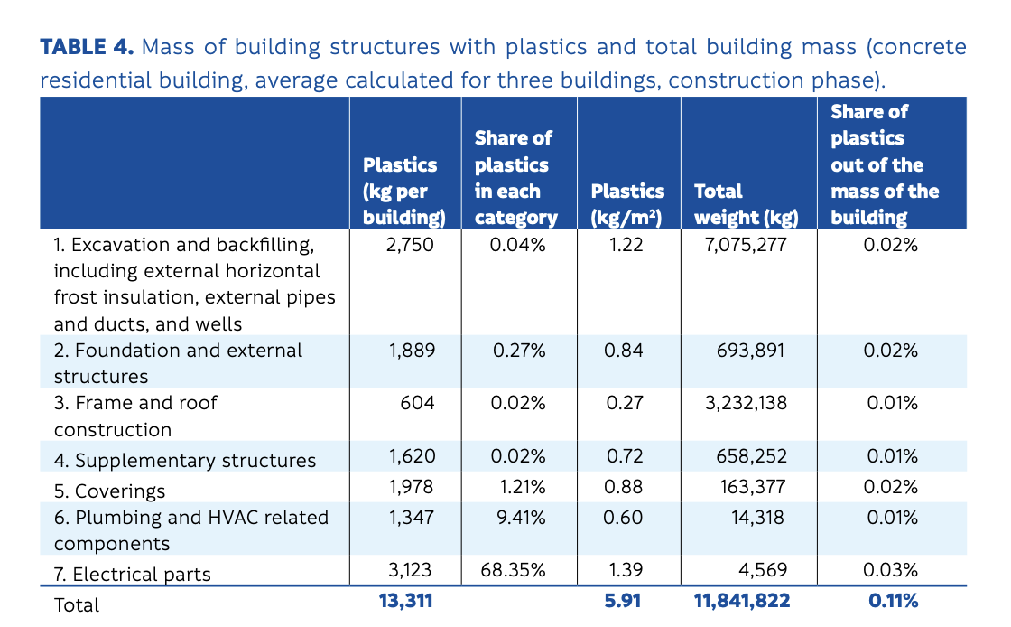
Levert tilbake til leverandør | 45 Elvarme |  | 2047 | #VALUE! | #VALUE! | #VALUE!
Levert til resirkulering | 46 Reservekraft |  | 2048 | #VALUE! | #VALUE! | #VALUE!
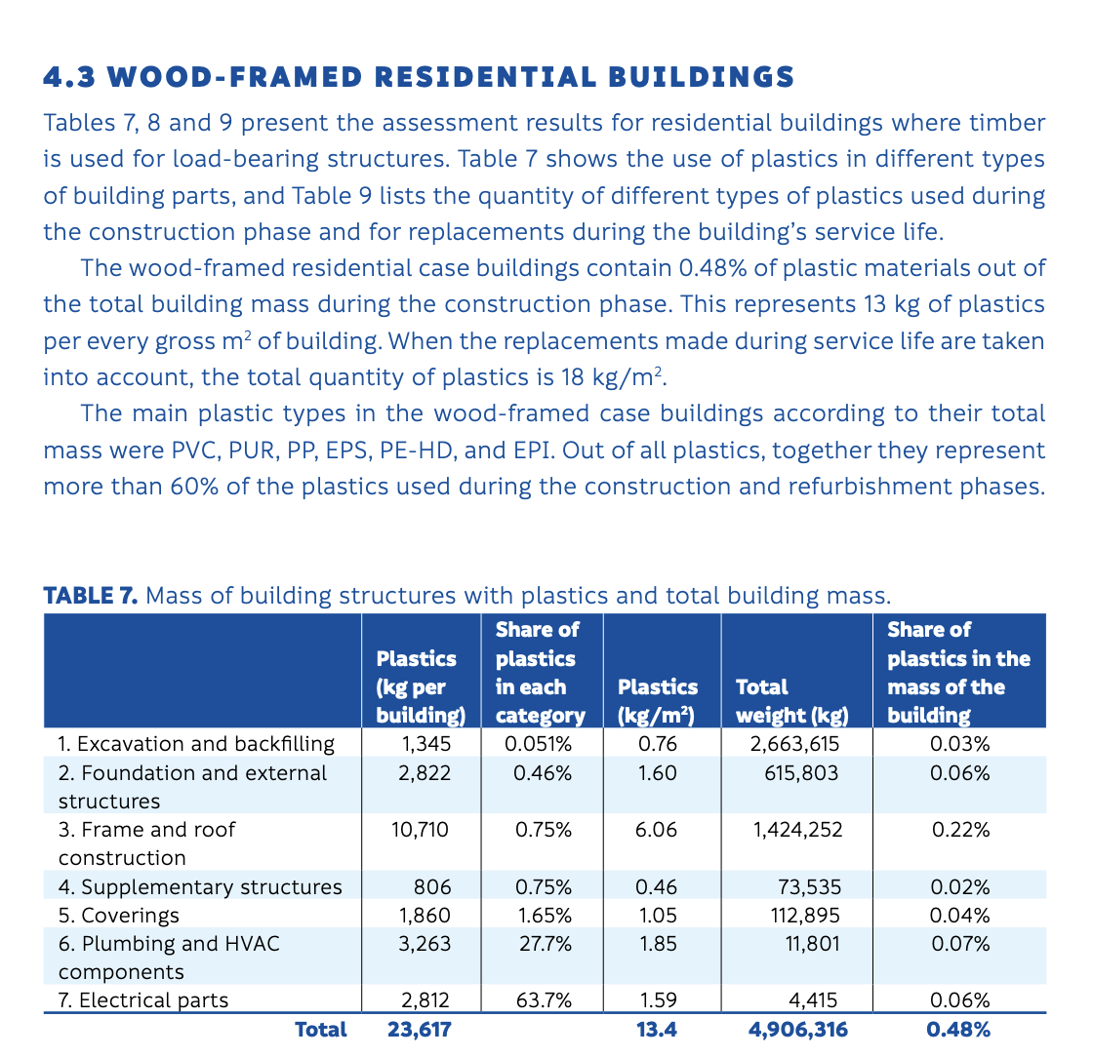
Levert til ombruk | 49 Andre elkraftinstallasjon er | Miljøgifter | 2049 | #VALUE! | #VALUE! | #VALUE! | Behandlet data, med estimater fra plandet restavfall
Brukes videre i egen virksomhet |  | Ja | 2050 | #VALUE! | #VALUE! | #VALUE! |  | Byggeaktivitet i alt | Nybygging | Rehabilitering | Riving
Levert til avfall |  | Nei | 2051 | #VALUE! | #VALUE! | #VALUE! | Prosentandel Plast i byggeavfall | 0.58% | 1.07% | 0.65% | 0.10%
Annet |  |  | 2052 | #VALUE! | #VALUE! | #VALUE! | Antatt andel av plast i blandet restavfall (se tabell under) | 1.0 % | 1.2 % | 1.3 % | 0.6 % | 7%
 |  |  | 2053 | #VALUE! | #VALUE! | #VALUE! | Sum antatt plastprosent | 1.57% | 2.29% | 1.90% | 0.69%
 |  |  | 2054 | #VALUE! | #VALUE! | #VALUE!
 |  | Plast fraksjon | 2055 | #VALUE! | #VALUE! | #VALUE! | Antatt avfallsmengde byggeplass pr m2 | 40 | 40 | 40 | 40 | kg avfall/m2
End of Life |  | Ren plast |  |  |  |  | Sum antatt plastprosent | 1.57% | 2.29% | 1.90% | 0.69% | % plastavfall
Ja |  | Innblandet plast |  |  |  |  | Referanse byggeplass | 0.63 | 0.92 | 0.76 | 0.27 | Kg plast avfall/m22
Nei

 |  | Begrunnelse End of Life
End of Life |  | Kan demonteres/ombrukes
Ja |  | Mekanisk innfesting
Nei |  | Nedgravd
 |  | Innstøpt |  |  |  |  |  | Estimert fraksjon fra blandet avfall
 |  | Limt/fuget |  |  |  |  |  | Plastfolie | 2.6
 |  | Malt |  |  |  |  |  | Hardplast | 1.6
 |  | Ikke demonterbart |  |  |  |  |  | Skumplast | 1.3
 |  |  |  |  |  |  |  | Sum | 5.5 | Runder opp til | 7%

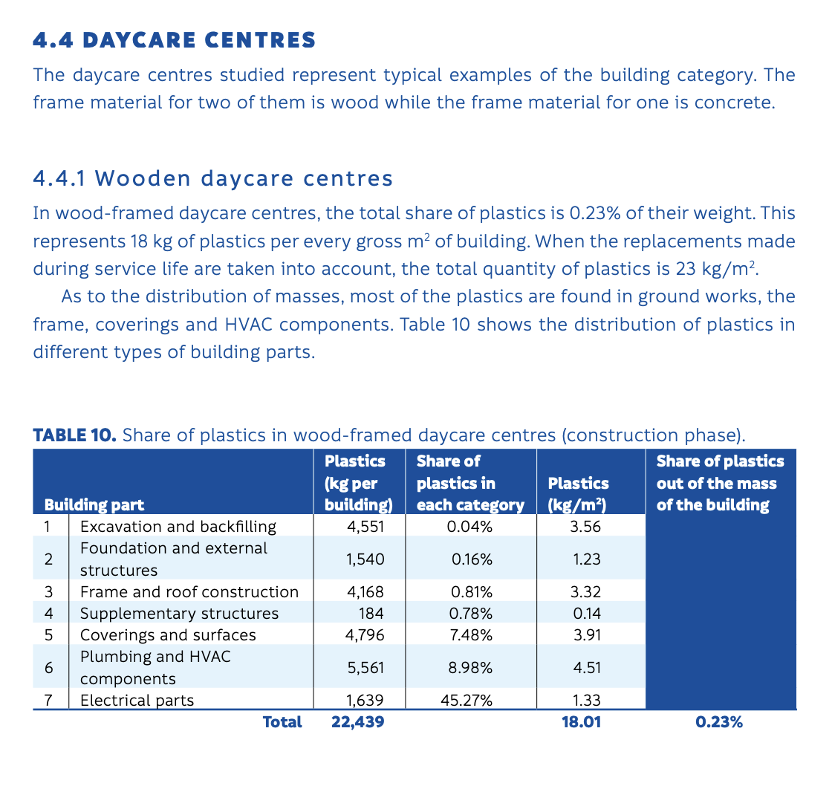
 |  |  |  |  |  |  | Plukkanalyser av restavfallskontainere fra byggeplasser
 |  |  |  |  |  |  | https://www.dibk.no/globalassets/avfall-og-miljosanering/publikasjoner/plukkanalyse-byggavfall.pdf
